CollectiveAccess
Image | Object | Description | Date
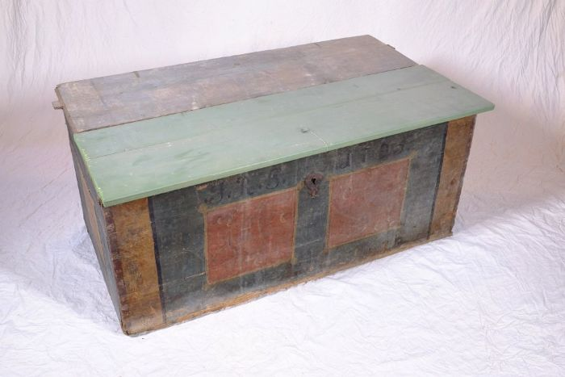 | Aussteuertruhe von Johanna Rosina Günther, 1795 (A1108) | Die aufgebrachten Initialen und das Datum lassen vermuten, dass es sich um die Aussteuertruhe von Johanna Rosina Günther handelt. Sie heiratete Johann Gottfried Günther, welcher um 1800 den Polenzer Dreiseithof, in dem sich heute der Verein "Einigkeit 4" befindet, erbaute. Bis ins 20. Jahrhundert war es üblich, dass die Familie einer jungen Frau bis zu deren Hochzeit ihre Aussteuer, die oft aus Heimtextilien, Geschirr und anderen nützlichen Dingen für den Haushalt bestand, ansammelte. Bei der Hochzeit wurde diese Aussteuer dann dem Vater des Bräutigams oder dem Brautpaar selbst überreicht - in einer Truhe. Die Aussteuer sollte dem jungen Paar das Leben in einem eigenen Haushalt ermöglichen. Gleichzeitig diente die Truhe als Verwahrungsort, aber auch der Sicherung der wertvollen Besitztümer. Sie konnte verschlossen werden und war im Falle eines Brandes leicht zu transportieren und in Sicherheit zu bringen.
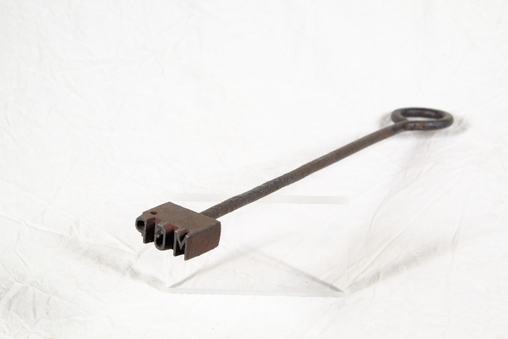 | Brenneisen "MGP" (A1517) | Dieses Brenneisen zeigt die Initialen "MGP". Sie stehen für "Martin Günther Polenz". Mit dem Eisen konnte Holz, wie beispielsweise die Stiele von Arbeitsgeräten, markiert werden. Da bei verschiedenen Aufgaben teilweise sehr viele Menschen gleichzeitig auf dem Feld arbeiteten und Geräte durchaus verliehen wurden, war eine Kennzeichnung nützlich.
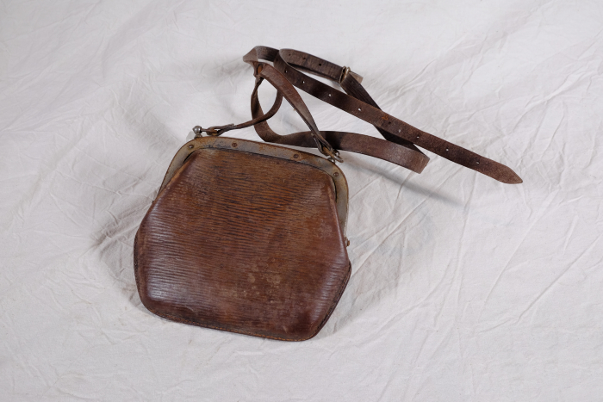 | Geldbörse (A1583) | Diese kleine lederne Tasche stammt aus dem Nachlass der Familie Günther und diente als Brieftasche und Geldbörse.
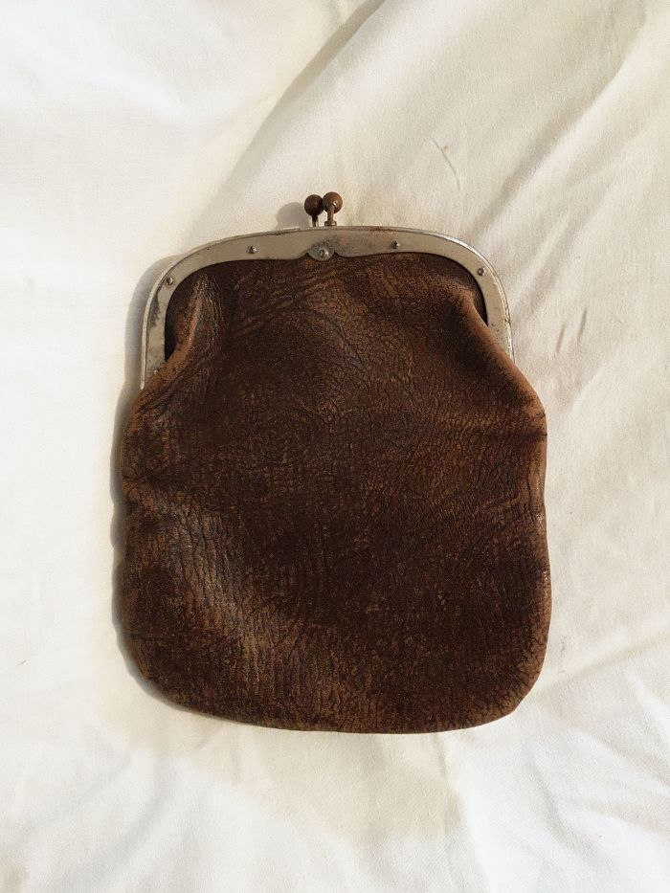
 | Geldbörse (A1822) | Diese kleine lederne Tasche stammt aus dem Nachlass der Familie Günther und diente als Brieftasche und Geldbörse.
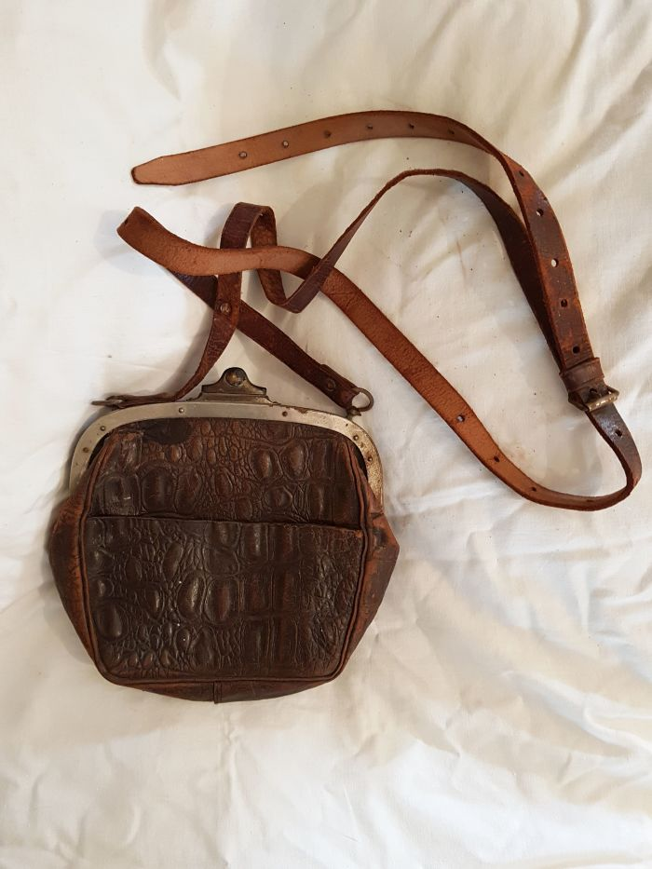
 | Geldbörse aus Reptilienleder (A1334) | Diese kleine lederne Tasche stammt aus dem Nachlass der Familie Günther und diente als Brieftasche und Geldbörse. Sie besteht aus Reptilienleder, vermutlich Krokodil.

 | Heugabel (A1117) | Zweizinkige Heugabeln wie diese wurden hauptsächlich zum Aufgabeln von Getreide, aber auch von Heu verwendet. Der lange Stiel eignete sich besonders, um Getreidegarben auf den Erntewagen zu heben. Das am Stiel befindliche Brandzeichen "MGP" steht für "Martin Günther Polenz". Besonders bei Geräten, welche zu größeren Arbeitseinsätzen mit vielen, auch hoffremden Helfern benutzt wurden, war eine Kennzeichnung des Eigentümers sinnvoll.

 | Heugabel (A1209) | Der schmale, dreizinkige Kopf sowie der lange gebogene Stiel dieser Gabel weisen darauf hin, dass sie bei der Heuernte verwendet wurde. Der lange Stiel eignete sich besonders, um das zusammengeraufte Heu auf den Erntewagen zu heben. Auch beim Abladen des Heus auf den Kornboden war ein langer Stiel von Vorteil. Das am Stiel befindliche Brandzeichen "MGP" steht für "Martin Günther Polenz". Besonders bei Geräten, welche zu größeren Arbeitseinsätzen mit vielen, auch hoffremden Helfern benutzt wurden, war eine Kennzeichnung des Eigentümers sinnvoll.

 | Kartoffelgabel (A1114) | Die Kartoffelgabel hat kleine Metallkugeln an der Spitze der Gabelzinken. Dies sollte eine Beschädigung der Kartoffel vermeiden. Im Gegensatz zur Rübengabel stehen die zehn Zinken relativ eng zueinander, um auch kleine Kartoffeln aufgabeln zu können. Das am Stiel befindliche Brandzeichen "MGP" steht für "Martin Günther Polenz". Besonders bei Geräten, welche zu größeren Arbeitseinsätzen mit vielen, auch hoffremden Helfern benutzt wurden, war eine Kennzeichnung des Eigentümers sinnvoll.
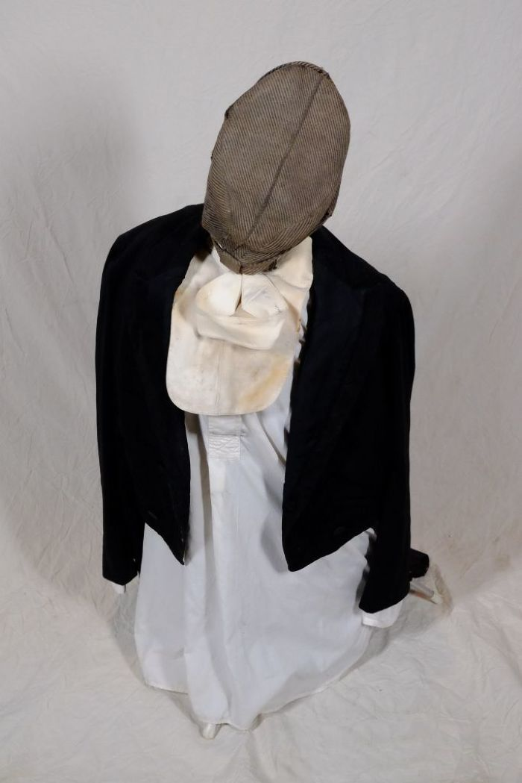
 | Kleidung (A1136) | Diese Kleidungsstücke wurden bei Renovierungsarbeiten des Hofes gefunden. Sie stammen mutmaßlich aus dem Besitz der Bauernfamilie Günther.
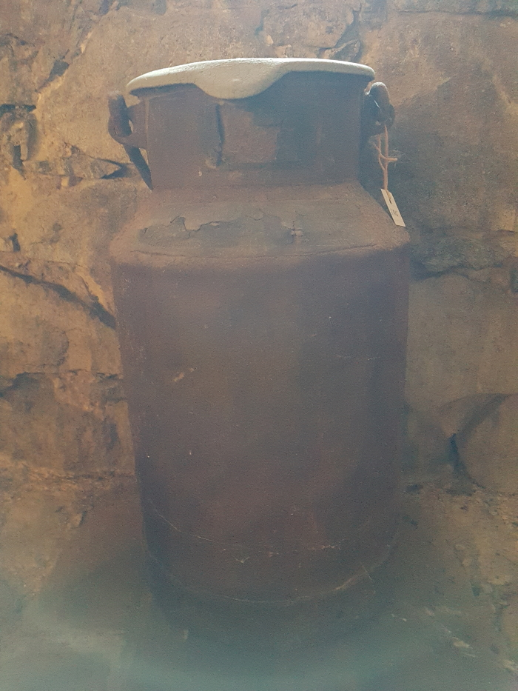
 | Milchkanne (A1803) | Das Etikett am Kannenhals zeigt die Inschrift "Martin Günther … Stadt Brandis ... Molkerei Schindler Paunsdorf". Milchkannen aus unterschiedlich behandeltem Eisenblech wurde seit der zweiten Hälfte des 19. Jahrhunderts verwendet und ersetzten die vorher üblichen Holzeimer. Sie dienten zum Transport der Milch sowohl auf dem Hof als auch zur Verarbeitung in eine Meierei.
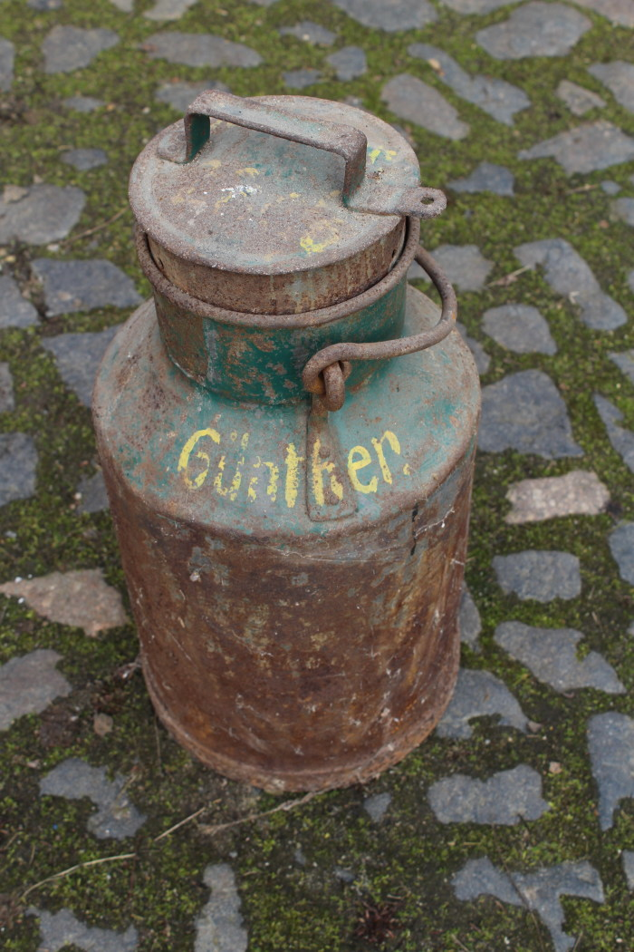
 | Milchkanne (A1798) | Milchkannen aus unterschiedlich behandeltem Eisenblech wurde seit der zweiten Hälfte des 19. Jahrhunderts verwendet und ersetzten die vorher üblichen Holzeimer. Sie dienten zum Transport der Milch sowohl auf dem Hof als auch zur Verarbeitung in eine Meierei.
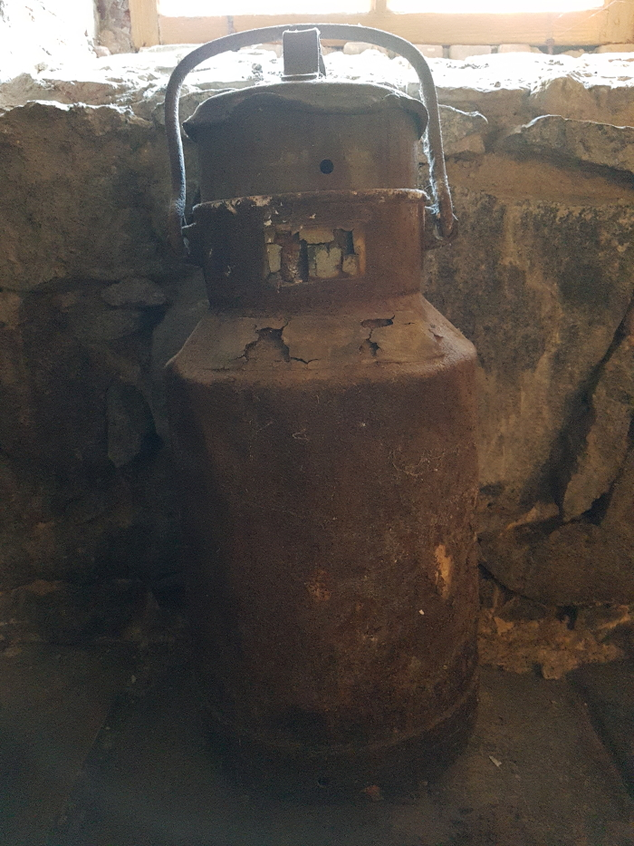
 | Milchkanne "Martin Günther" (A1824) | Das Etikett am Kannenhals dieser Milchkanne zeigt folgende Aufschrift: "Abs. Martin Günther Polenz Stat. Brandis / 20 Ltr. / Empf. Dampfmolkerei H. Schindler Paunsdorf".

 | Mistgabel (A1112) | Mistgabeln wurden hauptsächlich bei der Stallfütterung und Entmistung verwendet. Der kurze, kräftige Stiel ermöglicht das Heben schwerer Lasten.

 | Mistgabel (A1113) | Mistgabeln wurden hauptsächlich bei der Stallfütterung und Entmistung verwendet. Bei dieser Gabelform handelt es sich jedoch um eine vielseitig einsetzbare Variante. Denn durch die schmalen Zinken konnte sie ebenfalls zum Aufgabeln von Heu benutzt werden.
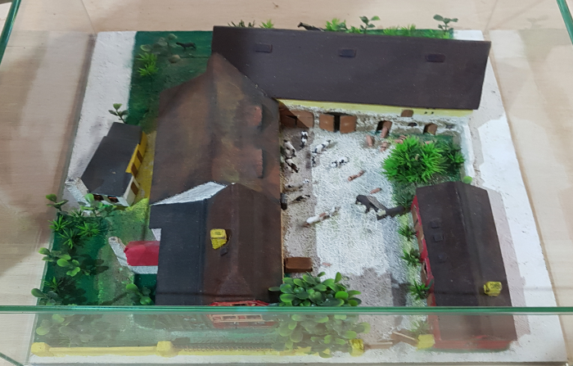 | Modell vom Dreiseithof "Einigkeit 4", um 1940 (D1002) | Modell vom Dreiseithof "Einigkeit 4" um 1940. Von Thomas Schirmer.

 | Steingabel (A1111) | Die Steingabel hat neun stumpfe Zinken. Für das Aufgabeln von Heu oder Mist war sie damit zu fein gearbeitet, was die Vermutung nahelegt, dass sie für Grabe- oder auch Kartoffelarbeiten genutzt wurde. Auch das am Stiel befindliche Brandzeichen "MGP", was für "Martin Günther Polenz" steht, deutet auf eine Verwendung auf dem Feld hin. Besonders bei Geräten, welche zu größeren Arbeitseinsätzen mit vielen, auch hoffremden Helfern benutzt wurden, war eine Kennzeichnung des Eigentümers sinnvoll.

